Startseite
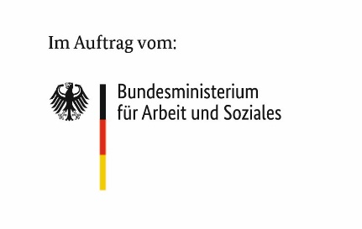
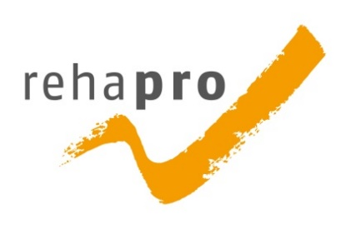

Antragsteller(in)
Straße
Ort

Akronym:
Förderkennzeichen

Planzeitraum:
von:
bis:

